상품제안서
니베아 기획2종 2호 세트(바디125+핸드100) | 상품코드: S21970

 |  |  |  |  |  |  | 02-713-8555 | www.synergygift.co.kr
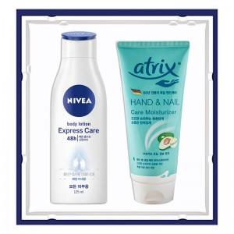

【상세/제작정보】

【인쇄/포장옵션】 | 라벨지 / 기본종이상자

【공급단가】 | 수량 | 50~ | 100~ | 500~ | 1,000~ | 3,000~
*VAT별도 | 단가 | 6,630원 | 6,470원 | 6,270원 | 5,960원 | 5,760원

【상품 URL】 | https://www.synergygift.co.kr:443/src/goods_detail.php?gdno=21970

